curve
Rating Curve
Of | มูล | Code | TS16 | At | แม่น้ำมูล เมืองอุบลราชธานี (M.7) | Location | ต.ในเมือง อ.เมือง จ.อุบลราชธานี | Lat. | 15.22354 | Long. | 104.859174
Water Year 2018
TS16แม่น้ำมูล เมืองอุบลราชธานี (M.7)
 | R1 |  | R2
0 | 106.2 | 0 | 106.2
15 | 106.4 | 20 | 107
50 | 106.7 | 50 | 107.4
110 | 107 | 100 | 107.6
400 | 108 | 150 | 107.7
775 | 109 | 330 | 107.8
1200 | 110
1650 | 110.8

compare-curve
Rating Curve
Of | มูล | Code | TS16 | At | แม่น้ำมูล เมืองอุบลราชธานี (M.7) | Location | ต.ในเมือง อ.เมือง จ.อุบลราชธานี | Lat. | 15.22354 | Long. | 104.859174
Water Year 2018 |  |  |  |  |  |  |  |  |  |  |  | EGAT WY2017 - R1 |  | EGAT WY2017 - R2
TS16แม่น้ำมูล เมืองอุบลราชธานี (M.7)
 | R1 |  | R2 |  | EGAT WY2017 - R1 |  | EGAT WY2017 - R2
0 | 106.2 | 0 | 106.2 | 0 | 106 | 0 | 106
15 | 106.4 | 20 | 107 | 10 | 106.2 | 2 | 106.2
50 | 106.7 | 50 | 107.4 | 50 | 106.6 | 10 | 106.6
110 | 107 | 100 | 107.6 | 110 | 107 | 20 | 106.8
400 | 108 | 150 | 107.7 | 150 | 107.2 | 60 | 107.2
775 | 109 | 330 | 107.8 | 330 | 107.8 | 90 | 107.4
1200 | 110 |  |  | 810 | 109 | 130 | 107.5
1650 | 110.8 |  |  | 1530 | 110.6 | 270 | 107.6
 |  |  |  | 2330 | 112.2
 |  |  |  | 2990 | 113.4
 |  |  |  |  |  |  |  |  |  |  |  | ระดับน้ำ | ปริมาณน้ำ | ระดับน้ำ | ปริมาณน้ำ
 |  |  |  |  |  |  |  |  |  |  |  | 106 | 0 | 106 | 0
 |  |  |  |  |  |  |  |  |  |  |  | 106.2 | 10 | 106.2 | 2
 |  |  |  |  |  |  |  |  |  |  |  | 106.6 | 50 | 106.6 | 10
 |  |  |  |  |  |  |  |  |  |  |  | 107 | 110 | 106.8 | 20
 |  |  |  |  |  |  |  |  |  |  |  | 107.2 | 150 | 107.2 | 60
 |  |  |  |  |  |  |  |  |  |  |  | 107.8 | 330 | 107.4 | 90
 |  |  |  |  |  |  |  |  |  |  |  | 109 | 810 | 107.5 | 130
 |  |  |  |  |  |  |  |  |  |  |  | 110.6 | 1530 | 107.6 | 270
 |  |  |  |  |  |  |  |  |  |  |  | 112.2 | 2330
 |  |  |  |  |  |  |  |  |  |  |  | 113.4 | 2990

2017
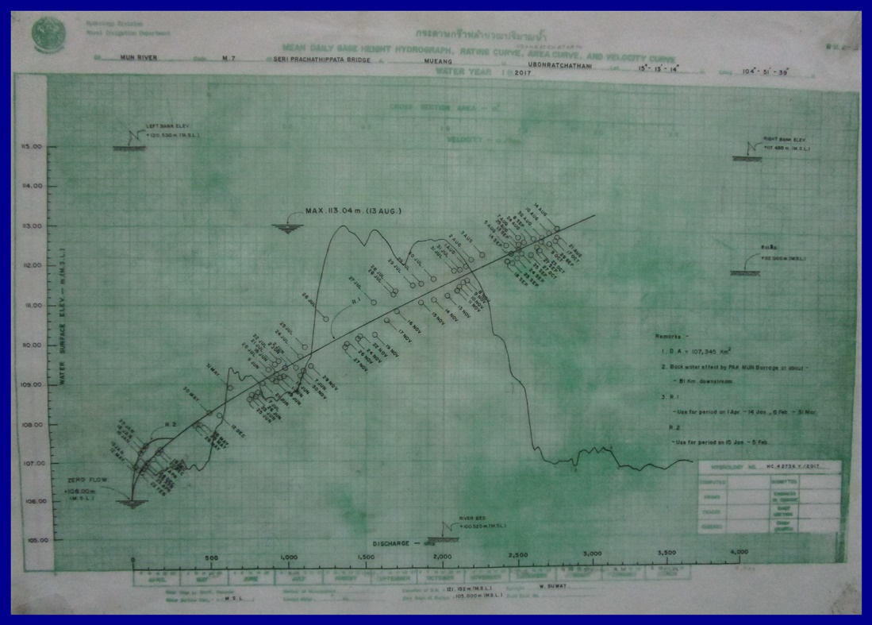

RID WY2017 - R1 |  | RID WY2017 - R2

TS16แม่น้ำมูล เมืองอุบลราชธานี (M.7)
0 | 106 | 0 | 106
2 | 106.2 | 10 | 106.2
10 | 106.6 | 50 | 106.6
20 | 106.8 | 110 | 107
60 | 107.2 | 150 | 107.2
90 | 107.4 | 330 | 107.8
130 | 107.5 | 810 | 109
270 | 107.6 | 1530 | 110.6
 |  | 2330 | 112.2
 |  | 2990 | 113.4
ระดับน้ำ | ปริมาณน้ำ | ระดับน้ำ | ปริมาณน้ำ
106 | 0 | 106 | 0
106.2 | 10 | 106.2 | 2
106.6 | 50 | 106.6 | 10
107 | 110 | 106.8 | 20
107.2 | 150 | 107.2 | 60
107.8 | 330 | 107.4 | 90
109 | 810 | 107.5 | 130
110.6 | 1530 | 107.6 | 270
112.2 | 2330
113.4 | 2990

2018
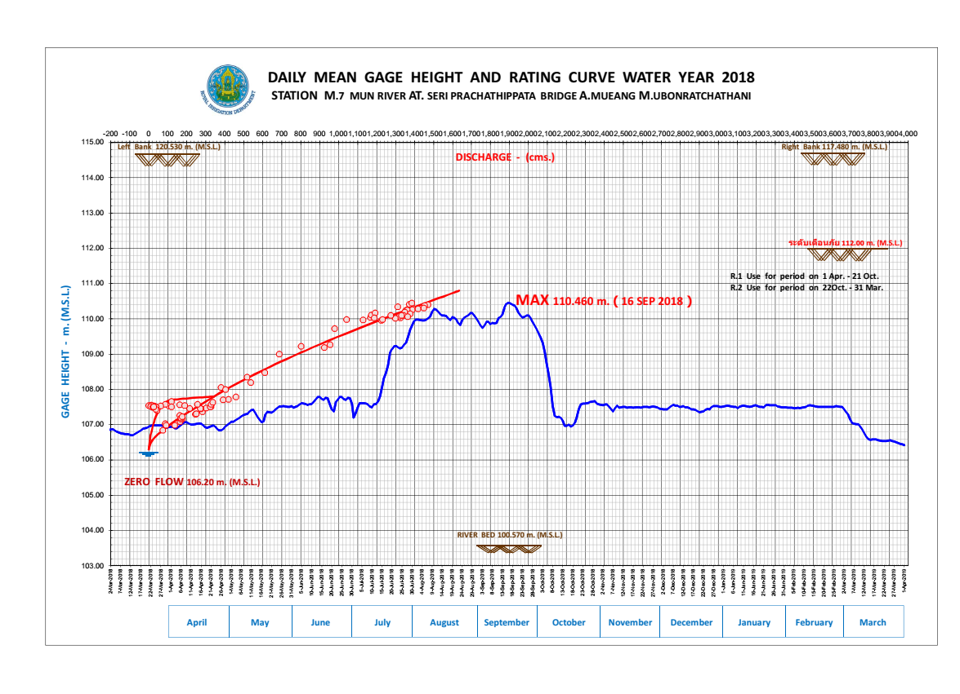
อ่านค่าจากกราฟโดย กนกพร เลิศเดชาภัทร ; 11 ส.ค. 62
RID WY2018 - R1 |  | RID WY2018 - R2
ระดับน้ำ (ม.รทก.) | ปริมาณน้ำ (ลบ.ม./วินาที) | ระดับน้ำ (ม.รทก.) | ปริมาณน้ำ (ลบ.ม./วินาที)
106.2 | 0 | 106.2 | 0
106.4 | 15 | 107 | 20
106.7 | 50 | 107.4 | 50
107 | 110 | 107.6 | 100
108 | 400 | 107.7 | 150
109 | 775 | 107.8 | 330
110 | 1200
110.8 | 1650

 | 0 | 0
 | 0 | 0
 | 15 | 20
 | 50 | 50
 | 110 | 100
 | 400 | 150
 | 775 | 330
 | 1200
 | 1650

